1-1
様式１－１

 |  |  |  | （表）

 | コンクリートポンプ車認定整備士証

 |  |  | 認定番号
 |  |  | 氏名
 |  |  | 生年月日
 |  |  | 会社名

 | 有効期限 |  | 上記の者は、コンクリートポンプ車に関する一般社団法人日本建設機械工業会認定の整備士であることを証す。

 |  |  | 交付日 年 月 日

 |  | 一般社団法人 日本建設機械工業会

 |  |  |  | （裏）

注 意 事 項
本証は大切にし、点検作業中は必ず所持すること。
本証は紛失したり、損傷したり、記載事項に変更があった場合は、すみやかに再交付または書替えを申請すること。
本証は、5年ごとに更新すること。
本証を他人に貸したり、記載事項を書き換えたりしないこと。
退職時には本証をすみやかに返却すること。

4-1
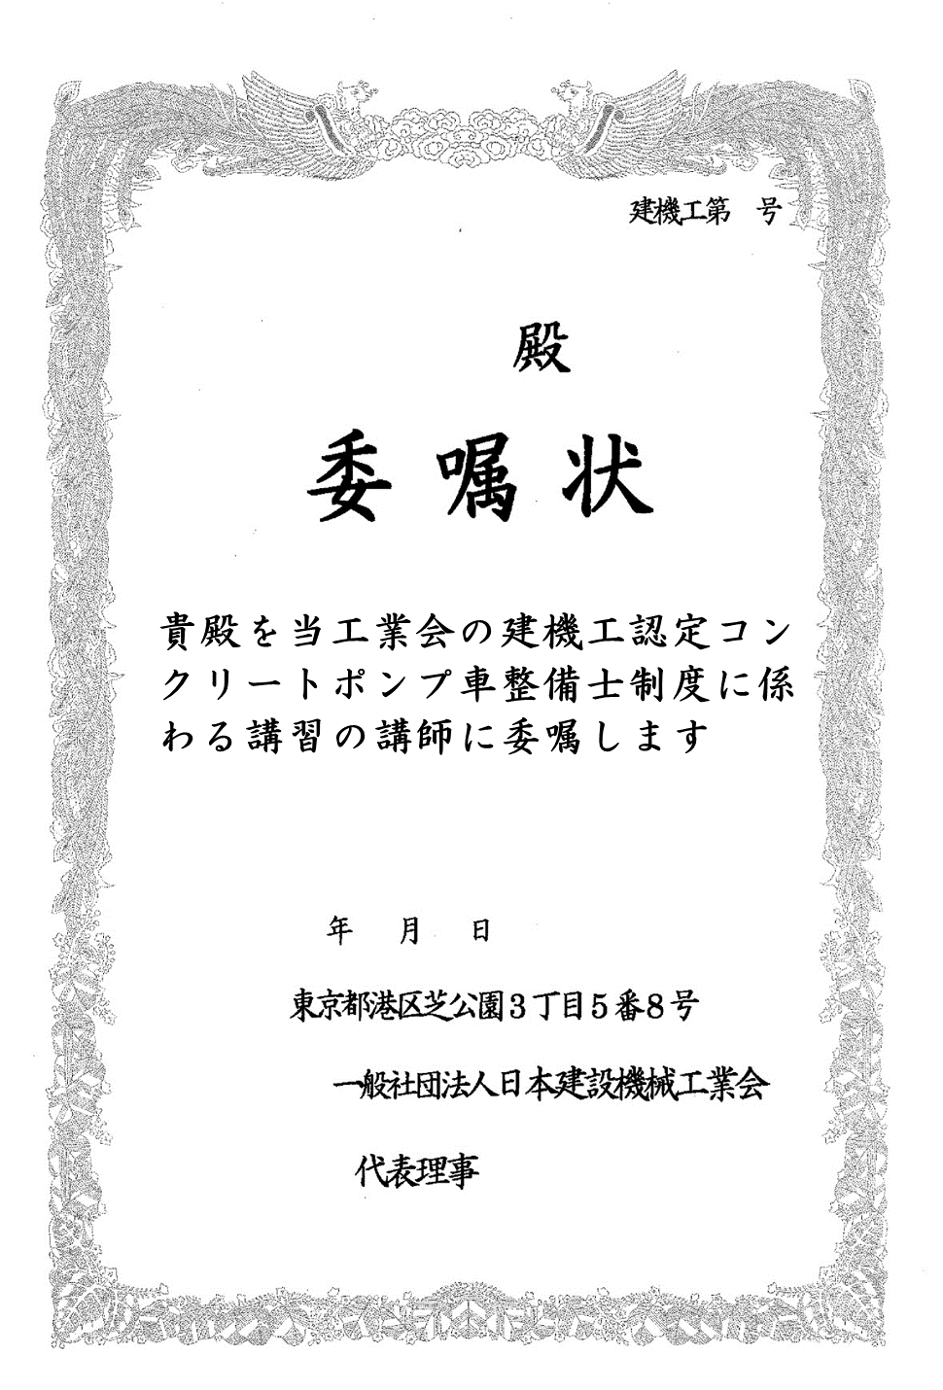
様式4-1

5-1
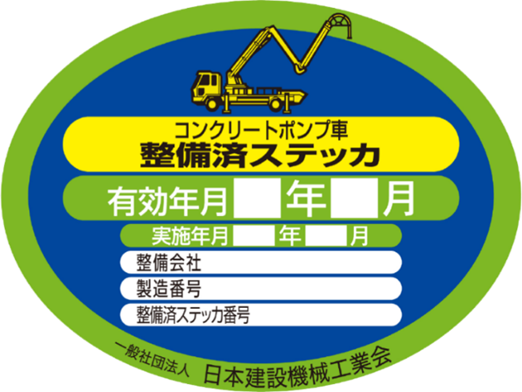
様式5-1

《建機工認定コンクリートポンプ車整備済ステッカ》
 | （1） 整備済ステッカは、「特定自主検査の有効年月」と
 | 「整備証明業務を実施した年月」を表示するものとする。
 | （2） 整備を実施した会社の名称を整備会社欄に記載すること。
 | （3） 当該CP車の製造番号を製造番号欄に記載すること。

